Sheet1
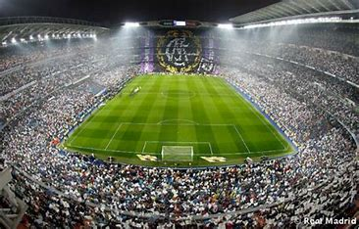
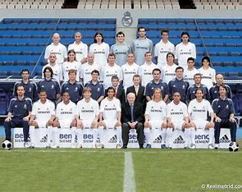
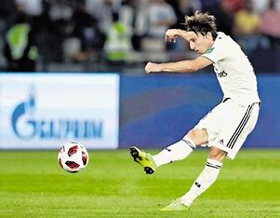

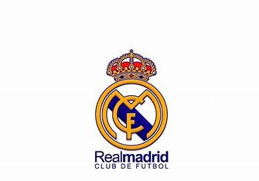
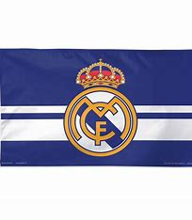
Početna | Historija | Klub | Sastav | Galerija | Sjedište
Real Madrid (šp.: Real Madrid Club de Fútbol), španjolsko je športsko društvo, uz Barcelonu najznačajnije u državi, te jedno od najvećih i najpoznatijih u svijetu. Sjedište mu je smješteno u glavnom gradu Španjolske, Madridu. Službeno je osnovan 1902. pod imenom Madrid CF.^{[1]} Godine 1920. od španjolskog kralja Alfonsa XIII. dobiva naziv Real što na hrvatskom znači kraljevski.^{[2]} Nogometni klub, Real Madrid CF, prema FIFI je proglašen najboljim klubom 20. stoljeća.^{[3]} To društvo pamti velike rezultate još jednog Real Madrida, onog košarkaškog, punog imena Real Madrid Baloncesto. Adresa Reala je Avenida de Concha Espina 1, 28036 Madrid.
Real igra na velebnom stadionu Santiago Bernabéu, u Madridu, nazvanom po najvećem predsjedniku u povijesti kluba Santiagu Bernabéuu Yesteu. U svojoj je povijesti rekorder po broju osvojenih naslova prvaka Europe, uspjelo im je to čak 14 puta. Španjolsku Primera ligu (La Ligu) osvajali su 35 puta, što je najviše od svih španjolskih klubova, Kup kralja osvajali su 19 puta, 12 puta su osvojli superkup, jednom su bili pobjednici Copa Eva Duarte te jednom pobjednici Copa de la Lige. Što se tiče ostalih europskih i svjetskih natjecanja još su dva puta osvajali Kup UEFA, četiri puta Europski superkup te tri puta Interkontinentalni kup i četiri klupsko FIFA svjetsko prvenstvo. Real Madrid je, neslužbeno, najtrofejniji klub na svijetu.^{[4]}Ovaj klub u svijetu ima mnogo navijača te više od 1800 penasa (povezane podružnice navijača) diljem svijeta. Najvatreniji navijači ovog kluba nose naziv Ultras sur i smješteni su na južnoj tribini stadiona gdje na svakoj utakmici gromoglasno navijaju.^{[5]}
Real Madrid je najbogatiji klub po prihodima (513 mil. € u 2013. godini)^{[6]} te najbogatiji i najvrijedniji športski kolektiv na svijetu (2,4 mlrd. €).^{[7]}
U sklopu Real Madrida postoji još rezervna momčad Real Madrid Castilla, za koju uglavnom igraju mladi igrači iz Realove omladinske škole te treća momčad, Real Madrid C.

